Hoja2
F. OBJETIVA | 7200000
 | 80000 | 40000 | 60000
 | X1 | X2 | X3 |  | RHS | ACTUAL | HOLGURA
 | 0 | 180 | 0
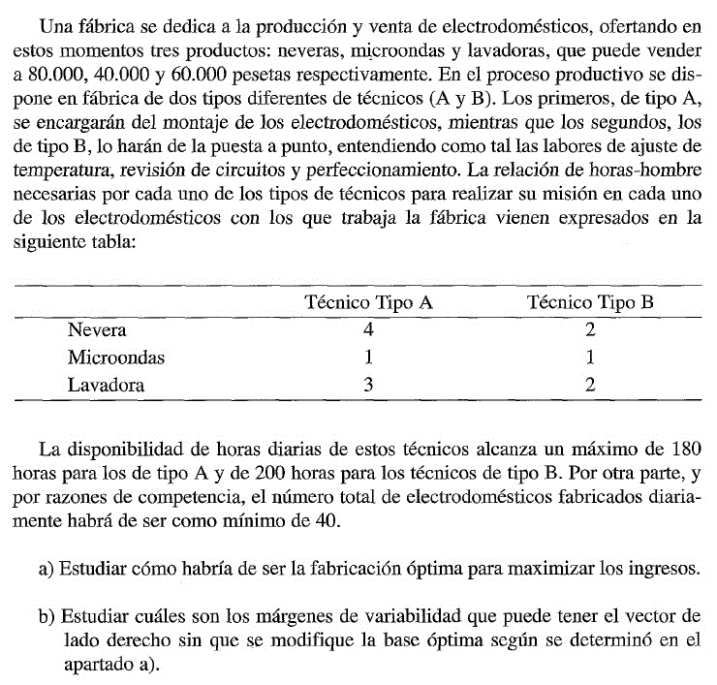
R1 | 4 | 1 | 3 | <= | 180 | 180 | 0
R2 | 2 | 1 | 2 | <= | 200 | 180 | 20
R3 | 1 | 1 | 1 | >= | 40 | 180 | -140

 | b

 |  | Restricción | Permisible | Permisible
 |  | Lado derecho | Aumentar | Reducir |  | intervalo
 |  | 180 | 20 | 140 |  | 200 | 40
 |  | 200 | 1E+30 | 20 |  | - | 180
 |  | 40 | 140 | 1E+30 |  | 180 | -

